상품제안서
폴로 70 스트라이프 자동장우산 | 상품코드: S30047

 |  |  |  |  |  |  | 02-713-8555 | www.synergygift.co.kr
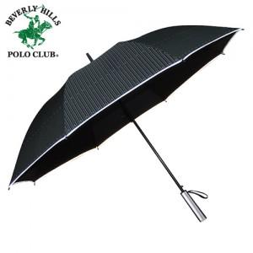

【상세/제작정보】 | ※100개 미만 포장지포장 비용 별도 발생됩니다.<br>※스티커제작 및 부착 별도 문의 바랍니다.​

【인쇄/포장옵션】 | 실크, 원단인쇄(실크) / 포장불가능

【공급단가】 | 수량 | 50~ | 100~ | 500~ | 1,000~ | 2,000~
*VAT별도 | 단가 | 9,720원 | 9,360원 | 9,000원 | 8,640원 | 8,420원

【상품 URL】 | https://www.synergygift.co.kr:443/src/goods_detail.php?gdno=30047

